상품제안서
워터펜블랙수성펜+하회탈나전명함 | 상품코드: S30453

 |  |  |  |  |  |  | 02-713-8555 | www.synergygift.co.kr
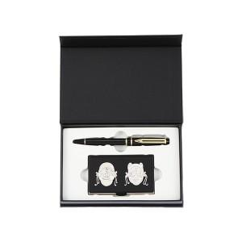

【상세/제작정보】

【인쇄/포장옵션】 | 레이저2곳 / 포장지포장

【공급단가】 | 수량 | 20~ | 100~ | 300~ | 500~ | 1,000~
*VAT별도 | 단가 | 23,660원 | 23,110원 | 22,380원 | 21,290원 | 20,560원

【상품 URL】 | https://www.synergygift.co.kr:443/src/goods_detail.php?gdno=30453

